使い方
英語構文暗記シート・使い方

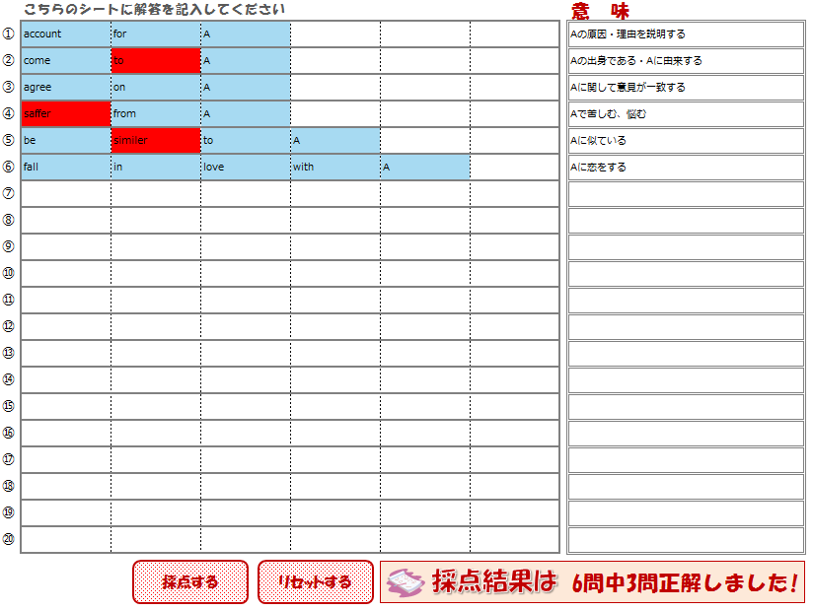

意味に対応する英語の構文を入力します。

"採点する"ボタンを押すことで答え合わせをします。合っている箇所は青、間違っている箇所には赤色で表示されます。
また、何問中何問正解かも表示されます。
"リセットする"ボタンを押すことで表示をリセットできます。

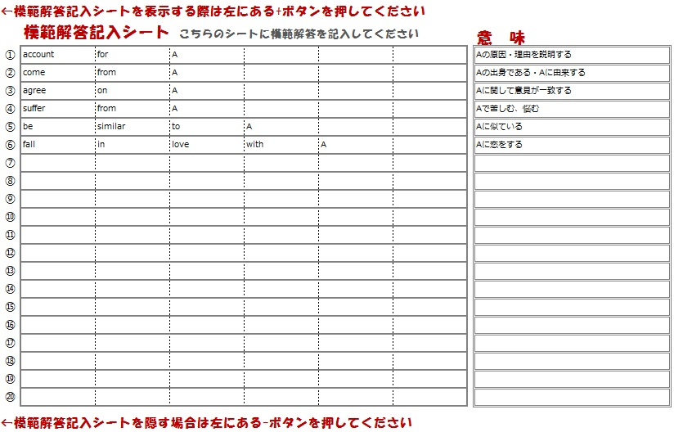

模範解答記入シートに問題文となる文章をあらかじめ入力します。実際の解答シートに入力した文章に対しての答えとして連動します。意味の欄にはその構文の訳を記述します。

シート1
英語構文暗記シート
 | こちらのシートに解答を記入してください |  |  |  |  | 意 味
① | account | for | A |  |  | Aの原因・理由を説明する
② | come | to | A |  |  | Aの出身である・Aに由来する
③ | agree | on | A |  |  | Aに関して意見が一致する
④ | saffer | from | A |  |  | Aで苦しむ、悩む
⑤ | be | similer | to | A |  | Aに似ている
⑥ | fall | in | love | with | A | Aに恋をする
⑦
⑧
⑨
⑩
⑪
⑫
⑬
⑭
⑮
⑯
⑰
⑱
⑲
⑳

採点する
リセットする
採点結果は
 |  |  |  |  |  | 6問中3問正解しました!

←模範解答記入シートを表示する際は左にある+ボタンを押してください
 | 模範解答記入シート こちらのシートに模範解答を記入してください |  |  |  |  | 意 味
① | account | for | A |  |  | Aの原因・理由を説明する
② | come | from | A |  |  | Aの出身である・Aに由来する
③ | agree | on | A |  |  | Aに関して意見が一致する
④ | suffer | from | A |  |  | Aで苦しむ、悩む
⑤ | be | similar | to | A |  | Aに似ている
⑥ | fall | in | love | with | A | Aに恋をする
⑦
⑧
⑨
⑩
⑪
⑫
⑬
⑭
⑮
⑯
⑰
⑱
⑲
⑳

←模範解答記入シートを隠す場合は左にある-ボタンを押してください

シート2
英語構文暗記シート
 | こちらのシートに解答を記入してください | 意 味
①
②
③
④
⑤
⑥
⑦
⑧
⑨
⑩
⑪
⑫
⑬
⑭
⑮
⑯
⑰
⑱
⑲
⑳

採点する
リセットする
採点結果は

←模範解答記入シートを表示する際は左にある+ボタンを押してください

シート3
英語構文暗記シート
 | こちらのシートに解答を記入してください | 意 味
①
②
③
④
⑤
⑥
⑦
⑧
⑨
⑩
⑪
⑫
⑬
⑭
⑮
⑯
⑰
⑱
⑲
⑳

採点する
リセットする
採点結果は

←模範解答記入シートを表示する際は左にある+ボタンを押してください

シート4
英語構文暗記シート
 | こちらのシートに解答を記入してください | 意 味
①
②
③
④
⑤
⑥
⑦
⑧
⑨
⑩
⑪
⑫
⑬
⑭
⑮
⑯
⑰
⑱
⑲
⑳

採点する
リセットする
採点結果は

←模範解答記入シートを表示する際は左にある+ボタンを押してください

シート5
英語構文暗記シート
 | こちらのシートに解答を記入してください | 意 味
①
②
③
④
⑤
⑥
⑦
⑧
⑨
⑩
⑪
⑫
⑬
⑭
⑮
⑯
⑰
⑱
⑲
⑳

採点する
リセットする
採点結果は

←模範解答記入シートを表示する際は左にある+ボタンを押してください

シート6
英語構文暗記シート
 | こちらのシートに解答を記入してください | 意 味
①
②
③
④
⑤
⑥
⑦
⑧
⑨
⑩
⑪
⑫
⑬
⑭
⑮
⑯
⑰
⑱
⑲
⑳

採点する
リセットする
採点結果は

←模範解答記入シートを表示する際は左にある+ボタンを押してください

シート7
英語構文暗記シート
 | こちらのシートに解答を記入してください | 意 味
①
②
③
④
⑤
⑥
⑦
⑧
⑨
⑩
⑪
⑫
⑬
⑭
⑮
⑯
⑰
⑱
⑲
⑳

採点する
リセットする
採点結果は

←模範解答記入シートを表示する際は左にある+ボタンを押してください

シート8
英語構文暗記シート
 | こちらのシートに解答を記入してください | 意 味
①
②
③
④
⑤
⑥
⑦
⑧
⑨
⑩
⑪
⑫
⑬
⑭
⑮
⑯
⑰
⑱
⑲
⑳

採点する
リセットする
採点結果は

←模範解答記入シートを表示する際は左にある+ボタンを押してください

シート9
英語構文暗記シート
 | こちらのシートに解答を記入してください | 意 味
①
②
③
④
⑤
⑥
⑦
⑧
⑨
⑩
⑪
⑫
⑬
⑭
⑮
⑯
⑰
⑱
⑲
⑳

採点する
リセットする
採点結果は

←模範解答記入シートを表示する際は左にある+ボタンを押してください

シート10
英語構文暗記シート
 | こちらのシートに解答を記入してください | 意 味
①
②
③
④
⑤
⑥
⑦
⑧
⑨
⑩
⑪
⑫
⑬
⑭
⑮
⑯
⑰
⑱
⑲
⑳

採点する
リセットする
採点結果は

←模範解答記入シートを表示する際は左にある+ボタンを押してください

